Sheet1
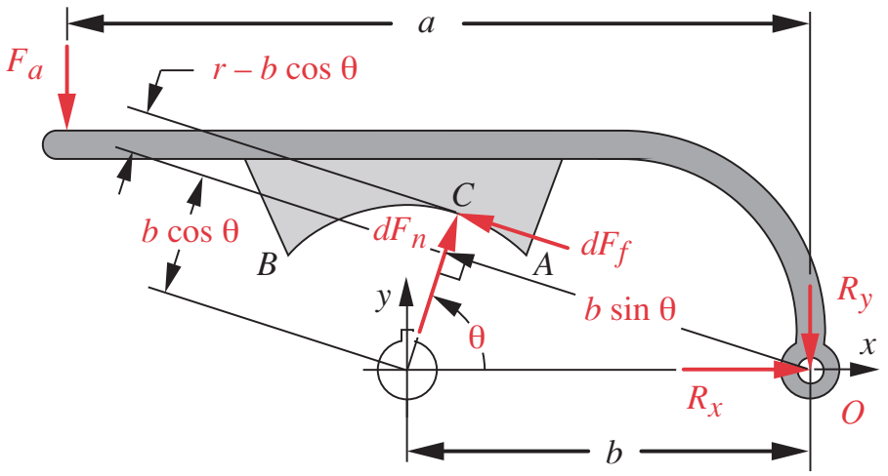
Freno de zapatas Largas | Valores | Unidades | Observaciones
Torque máximo requerido | 116.14 | [Nm] | Según requerimiento de trabajo de la referencia [3].
Torque desarrollado por el freno | 388.27 | [Nm] | Suma del torque de ambas zapatas.
Capacidad de frenado | 3.34 | [N] | (Suma de torque de ambas zapatas)/t_max_requerido. | estos metí
Fuerza para el accionamiento | 3486.62 | [N] | Según referencia [3].
Reacción debida a ambas zapatas en x | 5772.11 | [N] | Según referencia [3].
Reacción debida a ambas zapatas en y | 2171.28 | [N] | Según referencia [3].
Materiales freno |  |  | Corresponden materiales (Acero contra Moldeado).
Coeficiente de rozamiento | 0.40 |  | Propongo material moldeado. Sacado de referencia [3].
Ancho w | 0.05 | [m] | Criterio personal.
Teta1 | 55.00 | [°] | Zapata de 70 grados.
Teta2 | 125.00 | [°] | Está especificado en Figura 2. Criterio personal.
a | 0.25 | [m] | Está especificado en Figura 2. Criterio personal.
b | 0.15 | [m] | Está especificado en Figura 2. Criterio personal.
r | 0.10 | [m] | Está especificado en Figura 2. Criterio personal.
teta_max | 90.00 | [deg] | Según referencia [3].
p_max | 1500000.00 | [pa] | Según referencia [3].
Mfn | 1215.80 | [N.m] | Según modelo propuesto en la ejecución.
Mff | 344.15 | [N.m] | Según modelo propuesto en la ejecución.
Fa (autoenergizante) | 3486.62 | [N] | Según modelo propuesto en la ejecución.
teta1 | 0.96 | [rad] | Conversión.
teta2 | 2.18 | [rad] | Conversión.
p_max zapata no autoenergizante | 192314.00 | [Pa] | A partir de Fa del autoenergizante despejo esta.
Torque en zapata no autoenergizante | 44.12 | [N.m] | Tengo la geometria, los materiales y la p_max.
Reacción en x zapata no autoenergizante | 415.67 | [N] | Según modelo propuesto en la ejecución.
Reacción en y zapata no autoenergizante | -2447.44 | [N] | Según modelo propuesto en la ejecución.

20 - 50 kn
Algunas consideraciones
De zapata externa larga
•q > 45°; la distribución de la presión sobre la zapata no es uniforme.
•Supongamos w = cte. y desgaste proporcional a pV.
le meto un 1020 jajaja

